Лист1
ID | Заголовок | Описание | Предусловия | Тестовые данные | Шаги | Ожидаемый результат | Фактический результат | Статус | Автор дефекта | Категория ошибки | Приложения
1 | Сомнительное требование по цветовой шкале на "ползунке времени" | Сомнительно для добавления, по скольку интуитвно пользователь явно к этому никак не придет, следовательно, для большенства пользователй (которые не будут читать документацию) эта "фича" будет бесполезной. P.S Есть термин "Озолочение" из управления продуктами и разработки ПО, который означает добавление избыточных или ненужных функций в продукт. Идеально подходит для данного случая. | - | - | - | - | - | Failed | Александр Кунц | Документация и требования
2 | Неинформативное описание ошибки при восстановлении пароля | Когда пользователь не зарегистрирован на сайте и пытается восстановить пароль через кнопку "Восстановить пароль" при вводе незарегестрированной почты появляется сообщение "Ошибка аутентификации" | 1. Пользователь находится на сайте https://pastvu.com/ 2. Пользователь не зарегистрирован на сайте | Email=test@mail.ru | 1. Нажать на кнопку "Вход" 2. Нажать на кнопку "Восстановить пароль" 3. Ввести Email 4. Нажать на кнопку "Отправить" | Сообщение о том, что пользователя с данной почтой не существует | Сообщение "Ошибка аутентификации" | Failed | Александр Кунц | Пользовательский интерфейс (UI/UX) | 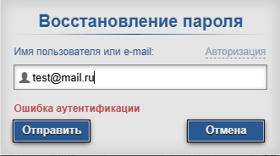
3 | Допустимые значение "ползунка времени" от -100 до 1980 | Когда пользователь выставляет значения временного периода, например, от -100 до 100 ничего не появляется. Можно подумать, что не прогружаются картины/фотокграфии | Пользователь находится на сайте https://pastvu.com/ | - | 1. Выставить значенение левого ползунка равным -100 2. Выставить значение правого ползунка равным 100 | Появятся фотографии в указанный период | Фотографии не появляются | Failed | Александр Кунц | Логика и обработка данынх
4 | Не переводится блок "Новости проекта" при переключении на английский язык | При переключении языка с русского на английский, не переводятся новости проекта в одноименном блоке | Пользователь находится на сайте https://pastvu.com/ | - | 1. Нажать на кнопку смены языка, которая находится в верхнем правом углу 2. Выбрать язык "EN" | Новости переведутся на английский язык | Новости остаеются на русском языке | Failed | Александр Кунц | Пользовательский интерфейс (UI/UX)
5 | Непонятно, где "Режим редактирования" | В документации описывается "Режим редактирования" во встроенной карте, но его там не понятно где искать | Пользователь находится на сайте https://pastvu.com/ | - | 1. Нажать на любую картинку на карте | Во встроенной карте отображается "Режим редактирования" | "Режим редактирования" не видно и не понтятно где его искать | Failed | Александр Кунц | Пользовательский интерфейс (UI/UX)
6 | Ломается карта при отображаемом слое карты "Аэрофото BOB" | При выборе слоя карты "Аэрофото BOB" карта становится серой и на ней перестают отображаться фотографии | Пользователь находится на сайте https://pastvu.com/ | - | 1. Нажать на кнопку отображаемого слоя карты 2. В открывшемся меню выбрать "Аэрофото BOB" | Карта отображается в слое "Аэрофото BOB" | Карта становится серой без фотографий | Failed | Александр Кунц | Пользовательский интерфейс (UI/UX)
7 | При открытии DevTools часть карты, закрытая им, станет серой после закрытия самого DevTools | Если у пользователя DevTools будет находится снизу экрана и он его откроет, то после закрытия, часть которую он закрывал станет серой | 1. Пользователь находится на сайте https://pastvu.com/ 2. Сайт открыт в браузере Yandex | - | 1. Зайти в DevTools 2. Поменять отображение DevTools на нижнее 3. Закрыть DevTools | Отображение карты никак не изменилось | Часть карты, закрытая DevTools, стала серой | Failed | Александр Кунц | Пользовательский интерфейс (UI/UX) | 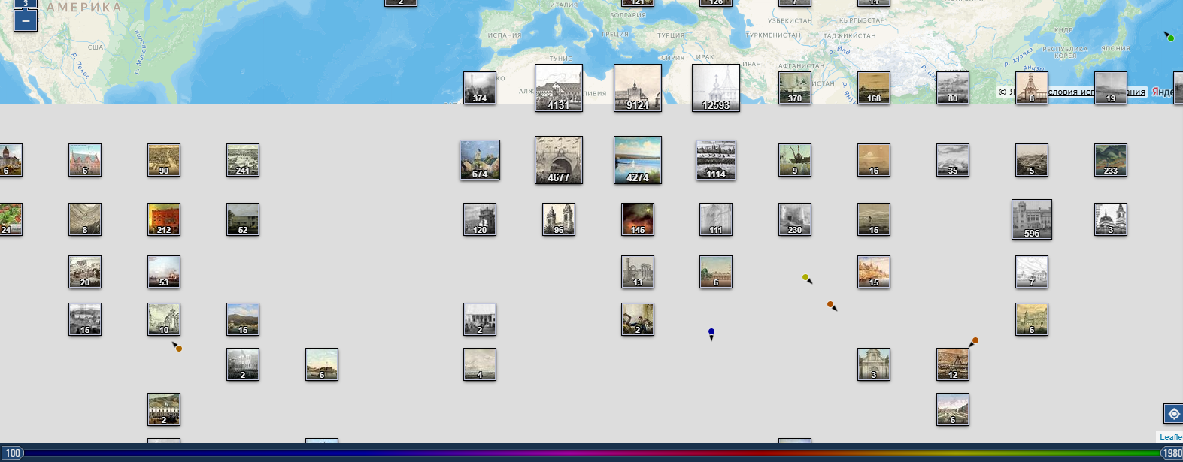
8 | Нет ссылки на условие использования Яндекс карт | При попытке открыть "Условия пользования" яндекс карт ничего не происходит | 1. Пользователь находится на сайте https://pastvu.com/ 2. Сайт открыт в браузере Yandex | - | 1. Нажать на ссылку "Условия использования" в нижнем правом углу | Открывается новая вкладка с условиями пользования Яндекс картами | Ничего не происходит из-за пустого атрибута href | Failed | Александр Кунц | Пользовательский интерфейс (UI/UX)
9 | Не удаётся разместить изображение исторического объекта в Одноклассники | При попытке разместить выбранный исторический объект с карты в Одноклассниках, возникает ошибка HTTP ERROR 400 | 1. Пользователь находится на сайте https://pastvu.com/ 2. Сайт открыт в браузере Google | - | 1. Нажать на любую картинку на карте 2. Нажать на кнопку "Поделиться" под картинкой 3. Выбрать Одноклассники | Авторизация в Одноклассники и подтверждение публикации | Ошибка HTTP ERROR 400 | Failed | Александр Кунц | Логика и обработка данынх | 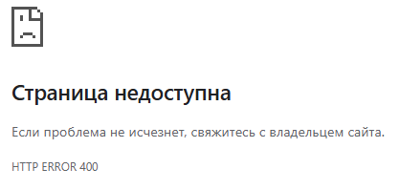
10 | Неверный статус код на получение дерева комментариев при параметре равным 0 | При использовании API для получения дерева комментариев по номеру фотографии выдаёт неверный статус код. Если ввести параметр 0, то вернется статус код 200 | 1. Открыт Postman и создана коллекция для запросов | URL=https://pastvu.com/api2?method=comment.giveForObj&params={"cid":0} | 1. Создать новый запрос 2. Выбрать метод GET 3. Ввести URL 4. Нажать кнопку "Send" | Статус код 400 | Статус код 200 и тело ответа { "type": "BadParamsError", "code": "BAD_PARAMS", "message": "Неверные параметры запроса" } | Failed | Александр Кунц | Логика и обработка данынх
11 | Неверный статус код на получение информации о фото при параметре равным 0 | При использовании API для получения информации о фото по её номеру выдаёт неверный статус код. Если ввести параметр 0, то вернется статус код 200 | 1. Открыт Postman и создана коллекция для запросов | URL=https://pastvu.com/api2?method=photo.giveForPage&params={"cid":0} | 1. Создать новый запрос 2. Выбрать метод GET 3. Ввести URL 4. Нажать кнопку "Send" | Статус код 400 | Статус код 200 и тело ответа { "type": "BadParamsError", "code": "BAD_PARAMS", "message": "Неверные параметры запроса" } | Failed | Александр Кунц | Логика и обработка данынх
12 | Неверный статус код на получение информации о фото при параметре равным true | При использовании API для получения информации о фото по её номеру выдаёт неверный статус код. Если ввести параметр true, то вернется статус код 200 | 1. Открыт Postman и создана коллекция для запросов | URL=https://pastvu.com/api2?method=photo.giveForPage&params={"cid":true} | 1. Создать новый запрос 2. Выбрать метод GET 3. Ввести URL 4. Нажать кнопку "Send" | Статус код 400 | Статус код 200 и тело ответа { "type": "NotFoundError", "code": "NO_SUCH_PHOTO", "message": "Запрашиваемой фотографии не существует или она не доступна" } | Failed | Александр Кунц | Логика и обработка данынх | 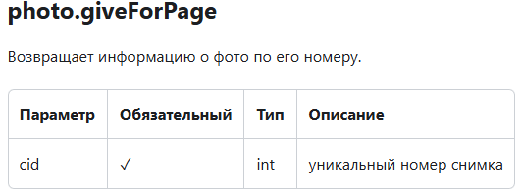
13 | Неверный статус код на получение массива фотографий, ближайших переданной координате. | При использовании API для получения массива фотографий, ближайших переданной координате выдаёт неверный статус код. Если ввести в параметр distance значение более 100000, то вернется статус код 200 (хотя в документации написано >= 1000 км) | 1. Открыт Postman и создана коллекция для запросов | URL=https://pastvu.com/api2?method=photo.giveNearestPhotos&params={"geo":[63.789616,65.903345], "year":1913, "year2": 1915, "distance":1000000000000} | 1. Создать новый запрос 2. Выбрать метод GET 3. Ввести URL 4. Нажать кнопку "Send" | Статус код 400 | Статус код 200 и тело ответа "result": { "photos": [ { "s": 5, "cid": 2333269, "file": "3/n/z/3nzg1hll8fqqzall0r.jpg", "title": "Полноват. Церковь Успения Пресвятой Богородицы", "geo": [ 63.789616, 65.903345 ], "dir": "s", "year": 1914 }, ... | Failed | Александр Кунц | Логика и обработка данынх | 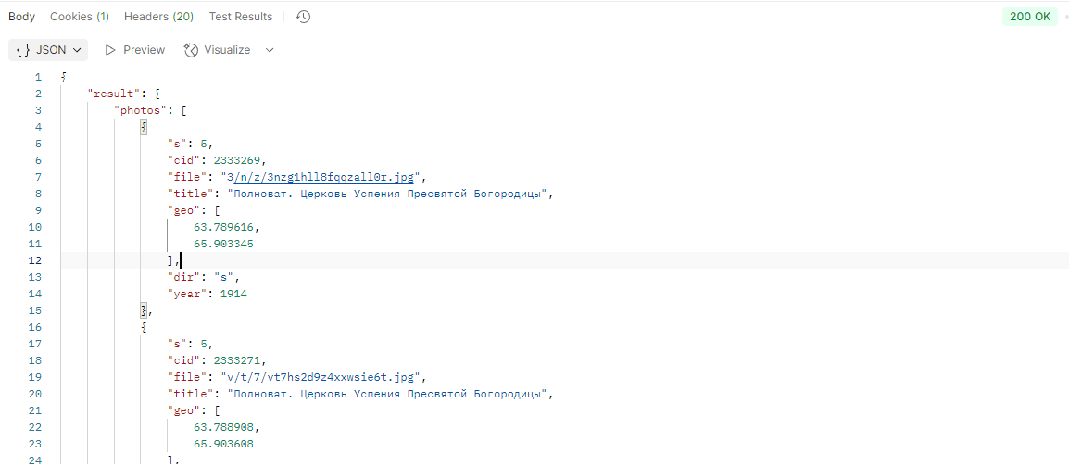 | 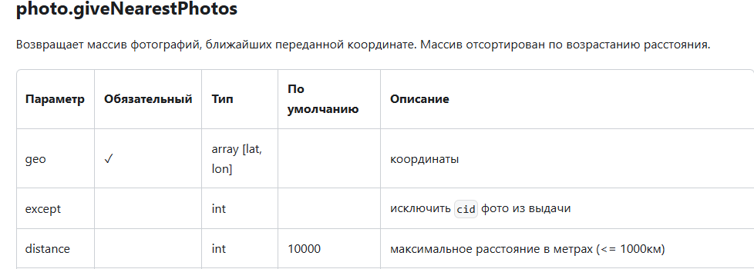

Тестирование сайта https://pastvu.com/ GitHub проекта: https://github.com/PastVu/pastvu?tab=readme-ov-file Документация: https://docs.pastvu.com/

